Test Cases
TEST CASES
TỔNG TEST CASES |  | ĐÃ ĐẠT (PASSED) |  | THẤT BẠI (FAILED) |  | CHƯA KIỂM THỬ |  | BỊ CHẶN (BLOCKED) |  | TỶ LỆ ĐẠT (PASS RATE)
20 |  | 19 |  | 1 |  | 0 |  | 0 |  | 95.0%
Kịch bản kiểm thử chi tiết |  | Vượt qua kiểm thử |  | Cần sửa lỗi (Defect) |  | Chờ thực thi kịch bản |  | Phụ thuộc lỗi khác

Test Case ID | Module / Phân hệ | Mã Yêu Cầu | Kịch Bản Kiểm Thử (Test Scenario) | Điều Kiện Tiên Quyết | Các Bước Thực Hiện | Dữ Liệu Đầu Vào | Kết Quả Mong Đợi (Expected Result) | Kết Quả Thực Tế | Trạng Thái
TC-01.1 | TemperatureSensor | TC-01 | Kiểm tra chế độ tự động sinh nhiệt độ (AUTO mode) | Hệ thống đã khởi động, cấu hình chế độ AUTO | 1. Chọn chế độ AUTO 2. Chờ 3 chu kỳ đọc dữ liệu 3. Quan sát nhiệt độ sinh ra | Mode = AUTO | Nhiệt độ được tự động sinh ngẫu nhiên liên tục trong khoảng [0, 60]°C | Hệ thống sinh nhiệt độ ngẫu nhiên từ 25°C đến 56°C | Passed | 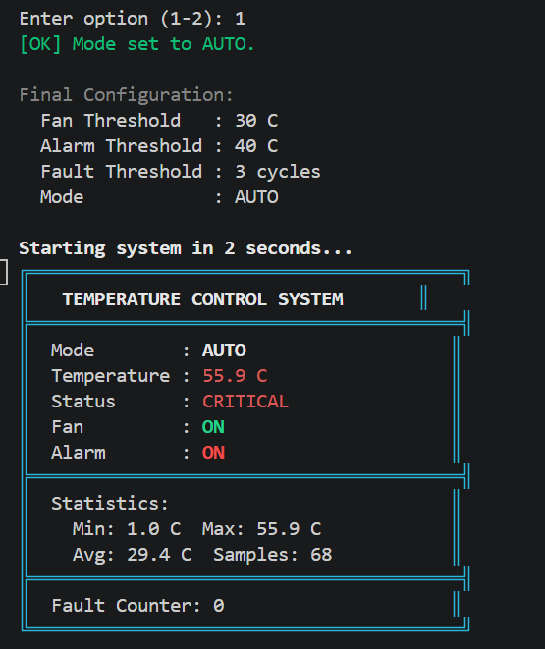 | 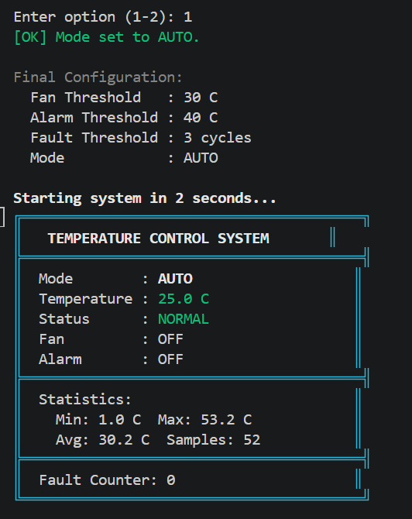 | 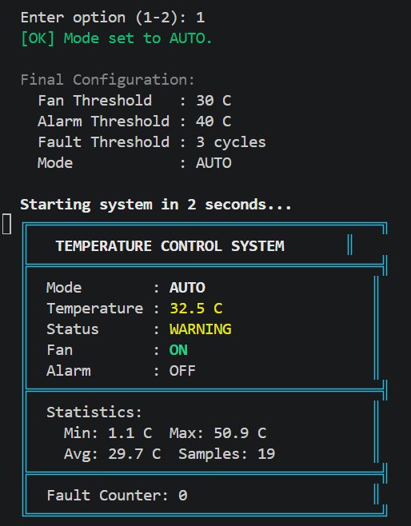
TC-01.2 | TemperatureSensor | TC-01 | Kiểm tra chế độ người dùng nhập nhiệt độ (MANUAL mode) | Hệ thống ở chế độ MANUAL, sẵn sàng nhận input | 1. Chọn chế độ MANUAL 2. Nhập nhiệt độ từ bàn phím 3. Nhấn xác nhận | Mode = MANUAL; Input = 25 | Nhận chính xác giá trị 25°C | Nhận đúng 25°C | Passed | 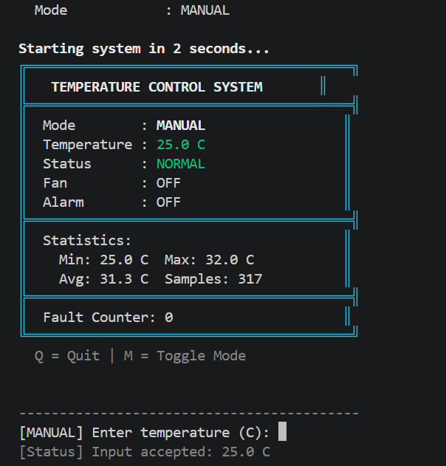
TC-02.1 | TemperatureController | TC-02 | Kiểm thử giá trị biên dưới hợp lệ (0°C) | Chế độ MANUAL kích hoạt | 1. Nhập nhiệt độ bằng 0 2. Kiểm tra cờ dữ liệu hợp lệ | Temperature = 0°C | Dữ liệu hợp lệ, hệ thống xử lý bình thường, không báo lỗi biên | Hệ thống chấp nhận 0°C là hợp lệ | Failed | 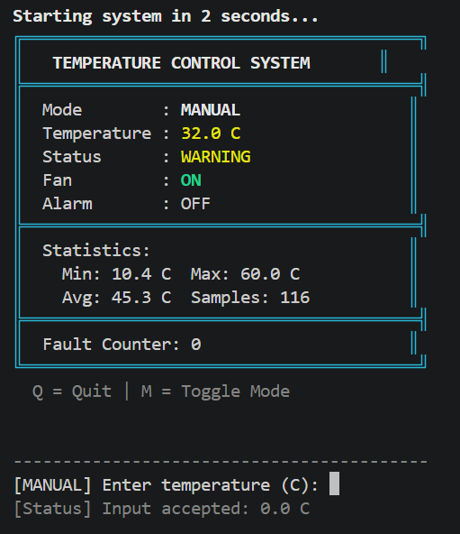
TC-02.2 | TemperatureController | TC-02 | Kiểm thử giá trị biên trên hợp lệ (60°C) | Chế độ MANUAL kích hoạt | 1. Nhập nhiệt độ bằng 60 2. Kiểm tra cờ dữ liệu hợp lệ | Temperature = 60°C | Dữ liệu hợp lệ, hệ thống kích hoạt bảo vệ quá nhiệt (Fan/Alarm ON) | Hệ thống chấp nhận 60°C, Fan ON, Alarm ON | Passed | 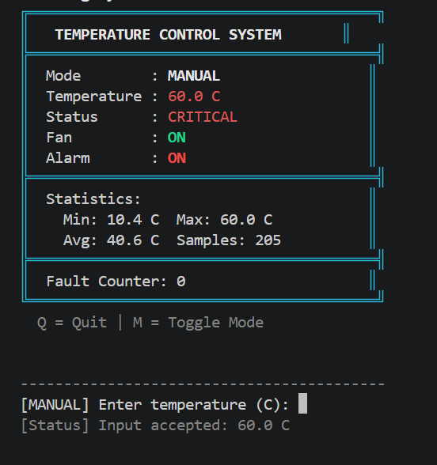
TC-02.3 | TemperatureController | TC-02, TC-08 | Kiểm thử giá trị âm ngoài dải đo (< 0°C) | Chế độ MANUAL kích hoạt | 1. Nhập nhiệt độ âm (-5°C) 2. Quan sát phản hồi controller | Temperature = -5°C | Phát hiện giá trị không hợp lệ; Báo lỗi SENSOR ERROR; không điều khiển Fan/Alarm | Hiển thị thông báo SENSOR ERROR, giữ trạng thái an toàn | Passed | 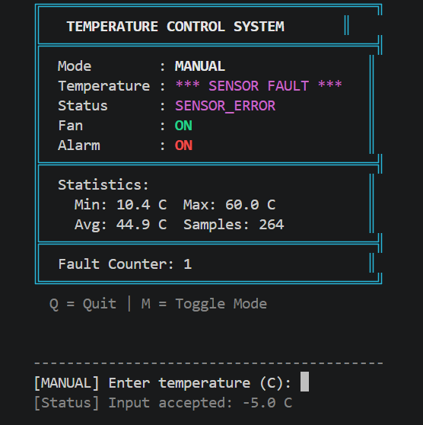
TC-02.4 | TemperatureController | TC-02, TC-08 | Kiểm thử giá trị vượt ngưỡng ngoài dải (> 60°C) | Chế độ MANUAL kích hoạt | 1. Nhập nhiệt độ 65°C 2. Quan sát phản hồi controller | Temperature = 65°C | Phát hiện vượt ngưỡng; Báo lỗi SENSOR ERROR; không ghi đè lệnh điều khiển | Hiển thị SENSOR ERROR | Passed | 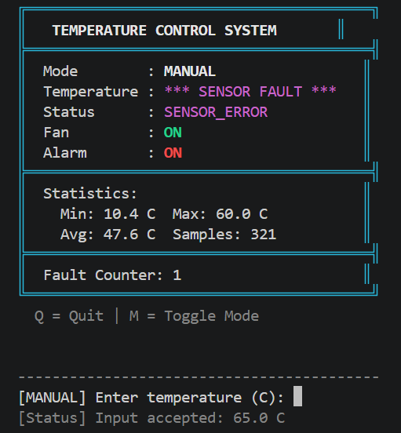
TC-03.1 | Controller / Actuator | TC-03, T1 | Nhiệt độ thấp dưới 30°C: T1 (25°C) | Thiết bị đang chạy bình thường | 1. Cung cấp nhiệt độ 25°C 2. Kiểm tra trạng thái Fan và Alarm | Temperature = 25°C | Fan = OFF, Alarm = OFF, System = RUNNING | Fan: OFF, Alarm: OFF, System: RUNNING | Passed
TC-03.2 | Controller / Actuator | TC-03 | Cận biên dưới ngưỡng chuyển mức (29°C) | Thiết bị đang chạy bình thường | 1. Cung cấp nhiệt độ 29°C 2. Kiểm tra trạng thái Fan và Alarm | Temperature = 29°C | Fan = OFF, Alarm = OFF; Quạt chưa được kích hoạt | Fan: OFF, Alarm: OFF | Passed | 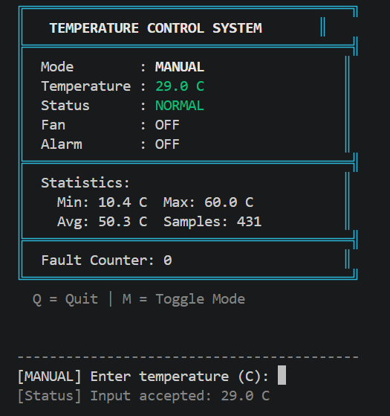
TC-04.1 | Controller / Actuator | TC-04 | Cận biên kích hoạt quạt làm mát (30°C) | Thiết bị ở nhiệt độ phòng 28°C | 1. Tăng nhiệt độ lên đúng 30°C 2. Quan sát trạng thái Fan và Alarm | Temperature = 30°C | Fan = ON, Alarm = OFF; Quạt bật ngay tại 30°C | Fan: ON, Alarm: OFF | Passed | 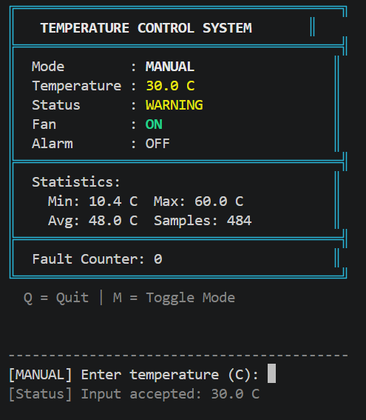
TC-04.2 | Controller / Actuator | TC-04, T2 | Nhiệt độ mức trung bình: T2 (35°C) | Thiết bị đang chạy bình thường | 1. Cung cấp nhiệt độ 35°C 2. Đọc trạng thái Actuator | Temperature = 35°C | Fan = ON, Alarm = OFF, | Fan: ON, Alarm: OFF | Passed | 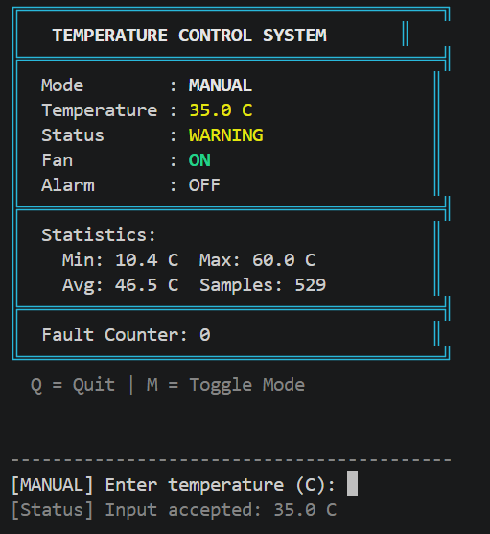
TC-04.3 | Controller / Actuator | TC-04 | Cận biên trên khoảng quạt chạy không chuông (39°C) | Thiết bị đang chạy bình thường | 1. Cung cấp nhiệt độ 39°C 2. Kiểm tra Fan và Alarm | Temperature = 39°C | Fan = ON, Alarm = OFF; Chuông báo vẫn giữ trạng thái ngắt | Fan: ON, Alarm: OFF | Passed | 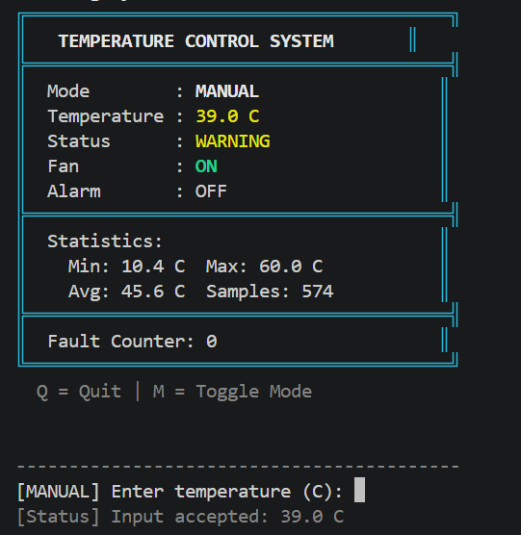
TC-05.1 | Controller / Actuator | TC-05 | Cận biên kích hoạt cảnh báo nguy hiểm (40°C) | Thiết bị đang ở mức 38°C | 1. Tăng nhiệt độ lên 40°C 2. Kiểm tra Fan, Alarm và thông báo | Temperature = 40°C | Fan = ON, Alarm = ON; Xuất hiện thông báo cảnh báo nguy cơ quá nhiệt | Fan: ON, Alarm: ON, Alert hiển thị | Passed | 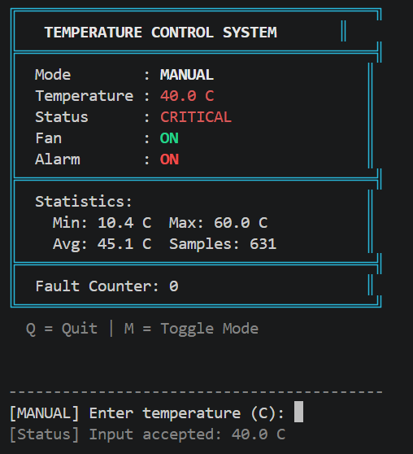
TC-05.2 | Controller / Actuator | TC-05, T3 | Nhiệt độ cao mức nguy hiểm: T3 (45°C) | Thiết bị đang chạy bình thường | 1. Cung cấp nhiệt độ 45°C 2. Quan sát toàn bộ màn hình và rơ le | Temperature = 45°C | Fan = ON, Alarm = ON; Cảnh báo quá nhiệt hiển thị rõ ràng | Fan: ON, Alarm: ON, Alert message active | Passed | 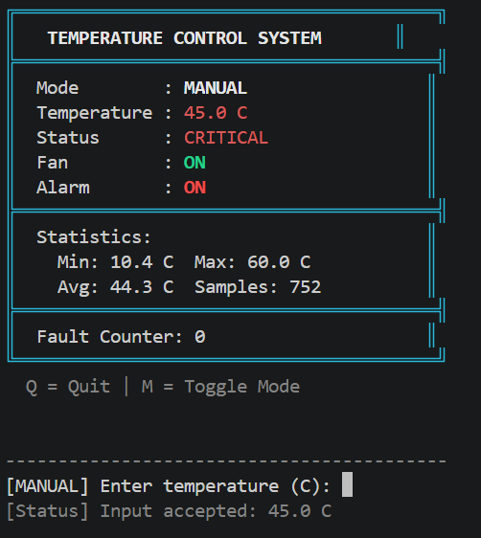
TC-06.1 | Display | TC-06 | Hiển thị bảng điều khiển Console chuẩn 4 trường | Controller phát tín hiệu hiển thị | 1. Chạy chu kỳ hiển thị tại 37°C 2. Đối soát với mẫu | Temperature = 37°C; Fan = ON; Alarm = OFF | Màn hình in đúng format: Temperature: 37 C, Fan: ON, Alarm: OFF, Status: Warning | Format hiển thị đúng mẫu | Passed | 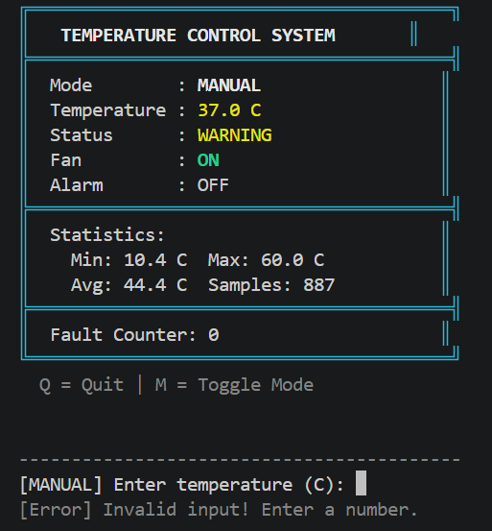
TC-06.2 | Display | TC-06, TC-08 | Hiển thị cảnh báo màn hình khi phát hiện lỗi cảm biến | Cảm biến gửi mã tín hiệu không hợp lệ | 1. Tạo tín hiệu lỗi cảm biến 2. Quan sát khung hiển thị Console | Error Code = SENSOR_ERROR | System hiển thị: SENSOR ERROR; trường Fan và Alarm hiển thị trạng thái an toàn | Màn hình hiển thị [SENSOR ERROR] | Passed | 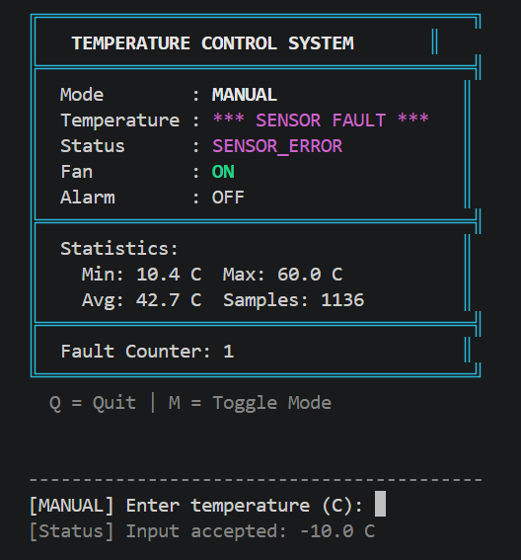
TC-08.1 | TemperatureController | TC-08, T4 | Dữ liệu cảm biến lỗi dạng chữ / ký tự đặc biệt: T4 | Chế độ MANUAL nhận input từ ngoài | 1. Nhập chuỗi 'abc#@!' thay vì số 2. Quan sát xử lý ngoại lệ | Input = 'abc#@!' | Bắt ngoại lệ ép kiểu NumberFormatException; Báo SENSOR ERROR; không đổi trạng thái | Bắt ngoại lệ thành công, không crash hệ thống | Passed | 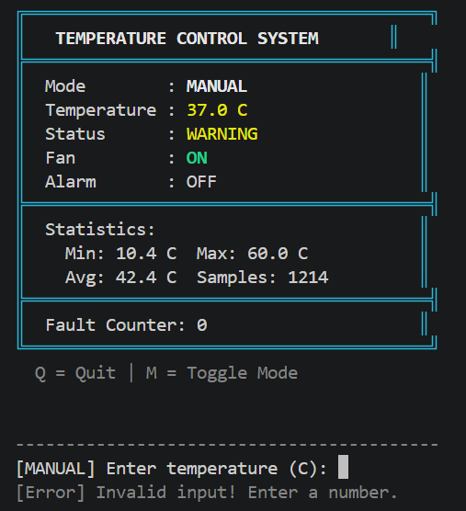
TC-08.2 | TemperatureController | TC-08 | Dữ liệu cảm biến bị rỗng hoặc Null (Sensor Disconnected) | Mô phỏng ngắt kết nối cảm biến | 1. Gửi giá trị null hoặc chuỗi rỗng 2. Kiểm tra cơ chế fail-safe | Input = null / empty | Hệ thống phát hiện thiếu dữ liệu, đưa cờ SENSOR ERROR; giữ quạt/chuông an toàn | Hệ thống hiển thị input invalid, yêu cầu nhập số | Passed | 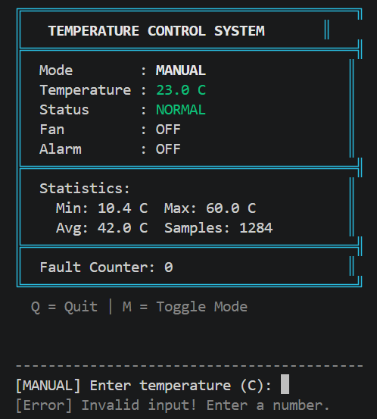
TC-09.1 | Logger | TC-09 | Ghi giá trị nhiệt độ và trạng thái định kỳ vào system.log | Quyền ghi file log sẵn sàng | 1. Cho hệ thống chạy 3 chu kỳ 2. Mở file system.log kiểm tra nội dung | Nhiệt độ 28°C, 35°C, 42°C | Mỗi dòng log có timestamp, giá trị nhiệt độ và trạng thái Fan, Alarm, System | Ghi log đầy đủ timestamp và trạng thái | Passed
TC-09.2 | Logger | TC-09 | Ghi nhận sự kiện chuyển trạng thái và lỗi vào system.log | Hệ thống chuyển từ 29°C sang 41°C | 1. Thay đổi nhiệt độ vượt ngưỡng 2. Kiểm tra dòng log tương ứng | Nhiệt độ: 29°C -> 41°C | Log ghi rõ: 'STATE CHANGE: Fan OFF->ON, Alarm OFF->ON' và các lỗi 'SENSOR ERROR' | Ghi nhận chính xác sự kiện chuyển trạng thái | Passed
TC-09.3 | Controller / Actuator | TC-05, TC-03, T5 | Kịch bản phục hồi trạng thái: T5 (45°C → 28°C) | Hệ thống đang ở trạng thái quá nhiệt 45°C (Fan ON, Alarm ON) | 1. Giảm nhiệt độ từ 45°C xuống 28°C 2. Quan sát phản ứng Fan và Alarm | Nhiệt độ chuyển: 45°C → 28°C | Fan và Alarm tự động tắt về trạng thái bình thường (Fan OFF, Alarm OFF) phù hợp; ghi log phục hồi | Fan và Alarm tự động chuyển về OFF an toàn | Passed

